screen issue
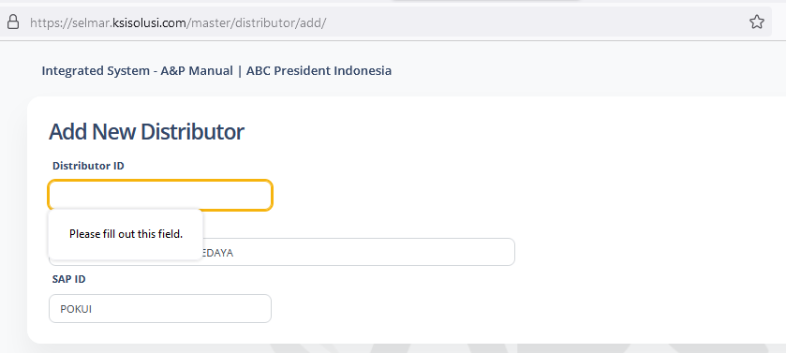

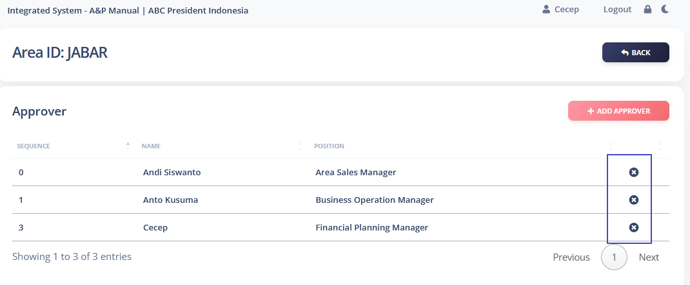

Redaksi approval budget
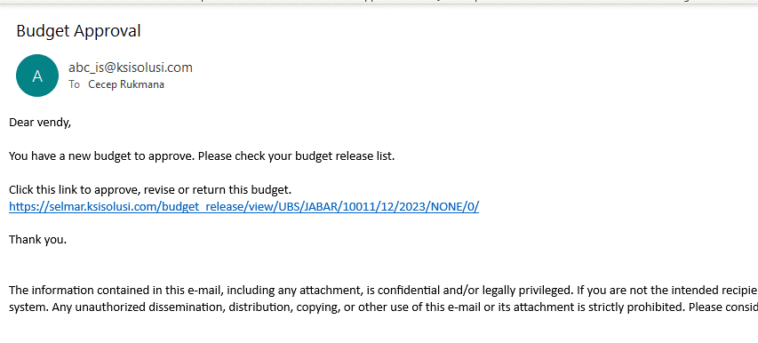

tidak ada jumlah periode
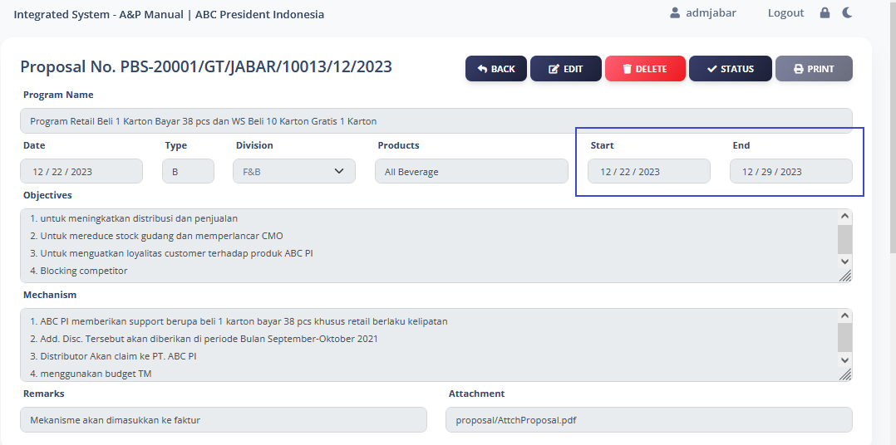

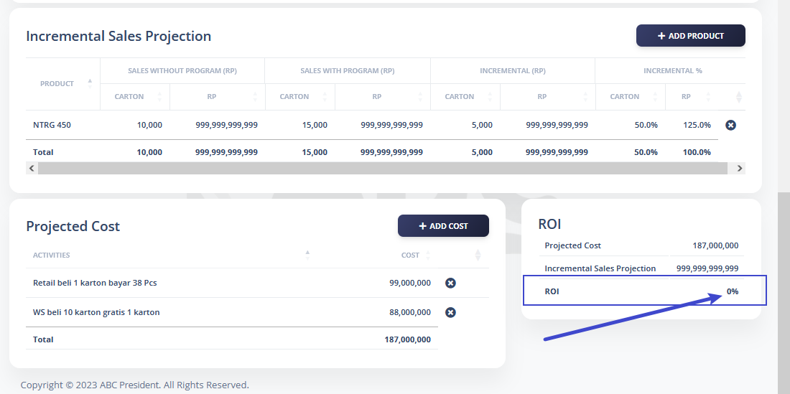

nilainya salah, tidak sesuai yg dinput

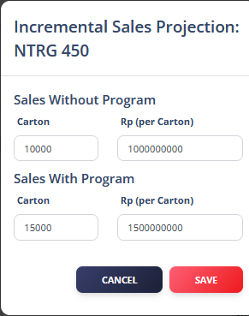

proposal yg roi nya tidak ada dan nilai incerement nya salah, proposal bisa save dan muncul di user TMS

